关系图
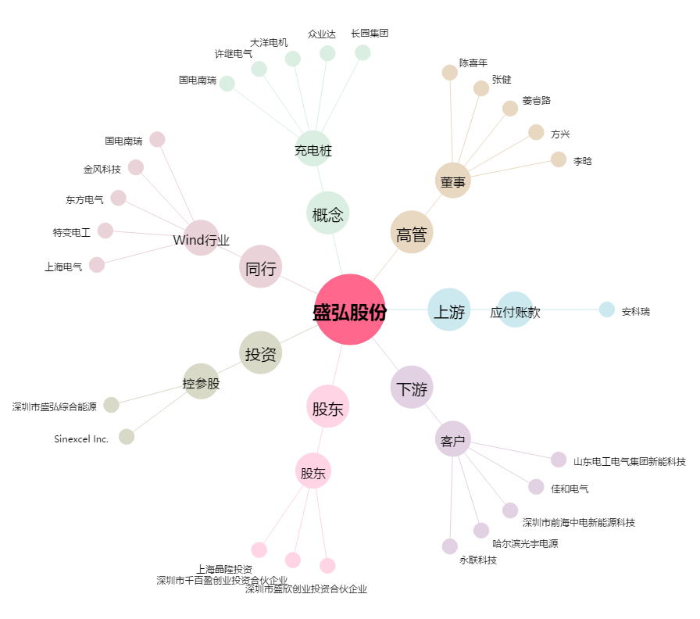
盛弘股份[300693.SZ] - 关系概览图

